Sheet1
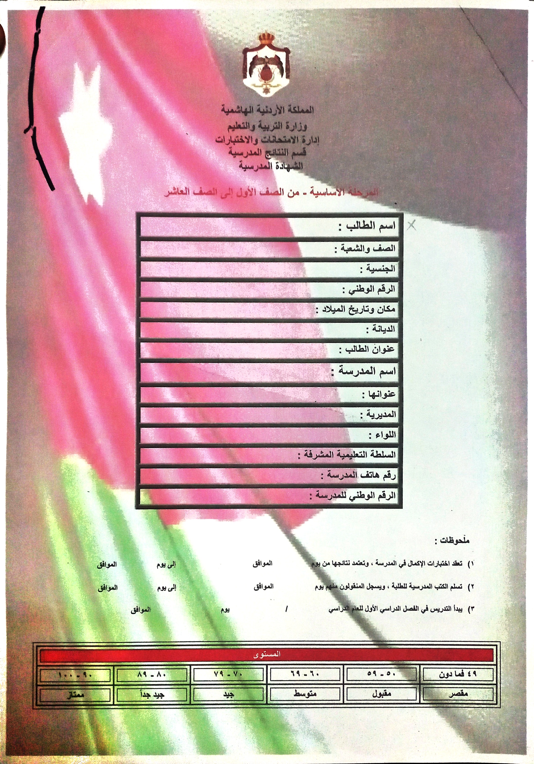

 |  | اسم الطالب
 |  | الصف و الشعبة
 | الجنسية
 |  | 9971055725
 |  | 1997/5/25
 | الديانة
 |  | الكرك/ الاغوار الجنوبية/ المزرعة
 |  | مدرسة المزرعة الثانوية للبنين
 | الاغوار الجنوبية / قرية المزرعة
 | لواء الاغوار الجنوبي
 | لواء الاغوار الجنوبي
 |  | تربية الكرك
 |  | 115336
 |  | 115889

 |  |  | 2022 | 2023

زيد يوسف معيلي المغاصبة

 |  | 50 | 51 |  | 53 | 54 | 250
 |  | 51 | 52 |  | 54 | 55 | 251
 |  | 52 | 53 |  | 55 | 56 | 252
 |  | 53 | 54 |  | 56 | 57 | 253
 |  | 54 | 55 |  | 57 | 58 | 254
 |  | 55 | 56 |  | 58 | 59 | 255
 |  | 56 | 57 |  | 59 | 60 | 256
 |  | 57 | 58 |  | 60 | 61 | 257
 |  | 58 | 59 |  | 61 | 62 | 258
 |  | 59 | 60 |  | 62 | 63 | 259
 |  | 60 | 61 |  | 63 | 64 | 260
 |  | 61 | 62 |  | 64 | 65 | 261
 |  | 62 | 63 |  | 65 | 66 | 262

✓ |  |  |  |  |  | 155
✓ |  |  |  |  |  |  | 60
✓ |  |  |  |  | 30 |  |  | 30
88

انس محمود سمير الجعافرة |  |  |  |  |  |  | رشاد الجعارات

